关系图
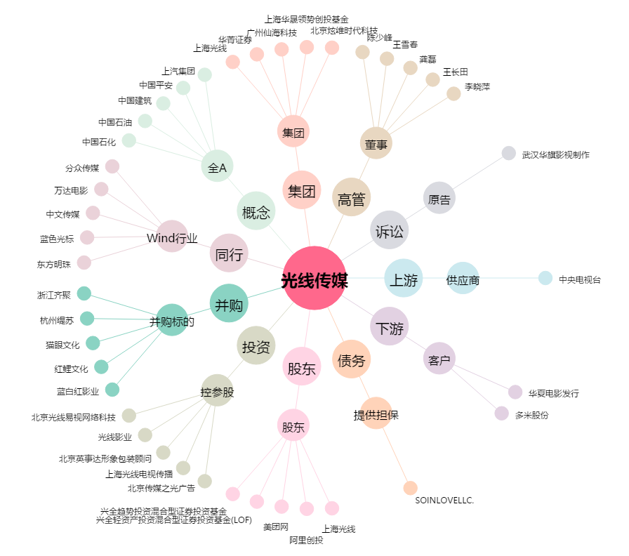
光线传媒[300251.SZ] - 关系概览图

